8.6 Graphique 1
RERS 8.6 Les enseignants du premier degré privé sous contrat par département

[1] Évolution des effectifs des cinq plus grandes académies du premier degré privé sous contrat

Champ : les cinq plus grandes académies parmi celles de France métropolitaine + DROM (hors Mayotte) au regard de leurs effectifs, agents ayant une mission d'enseignement dans le premier degré privé sous contrat, rémunérés par l’Éducation nationale et en activité au 30 novembre 2019.
MENJ-MESRI-DEPP, Panel des personnels issu de BSA, novembre 2019. |  |  |  |  |  |  | © DEPP

 |  | Lille | Lyon | Rennes | Versailles | Nantes
 | 2009 | 4,099 | 2,816 | 6,311 | 2,024 | 6,659
 | 2010 | 4,194 | 2,735 | 6,412 | 2,061 | 6,809
 | 2011 | 4,041 | 2,740 | 6,357 | 2,136 | 6,814
 | 2012 | 3,967 | 2,750 | 6,371 | 2,143 | 6,852
 | 2013 | 3,986 | 2,745 | 6,362 | 2,207 | 6,901
 | 2014 | 3,941 | 2,760 | 6,405 | 2,186 | 6,896
 | 2015 | 3,948 | 2,751 | 6,353 | 2,177 | 6,894
 | 2016 | 3,963 | 2,770 | 6,314 | 2,213 | 6,885
 | 2017 | 3,979 | 2,829 | 6,396 | 2,215 | 6,898
 | 2018 | 3,933 | 2,794 | 6,300 | 2,201 | 6,847
 | 2019 | 3,909 | 2,811 | 6,242 | 2,171 | 6,841

8.6 Carte 3 et Carte 4
RERS 8.6 Les enseignants du premier degré privé sous contrat par département

CODE | ACADEMIES | Part moins de 5 ans ancienneté | part non tit
A32 | AIX-MARSEILLE | 13.2 | 15.8
A24 | AMIENS | 14.4 | 15.3 | [3] Enseignants du premier degré privé sous contrat : part des non-titulaires parmi les enseignants du premier degré privé en 2019-2020 |  | [4] Enseignants titulaires du premier degré privé sous contrat : part des enseignants titulaires du premier degré privé ayant moins de 5 ans d'ancienneté en 2019-2020
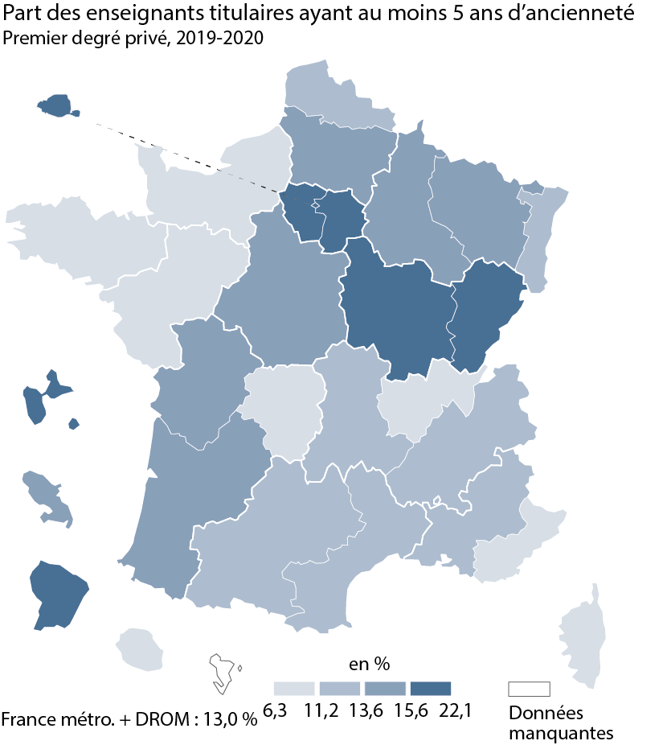
A01 | BESANCON | 16.4 | 16.4
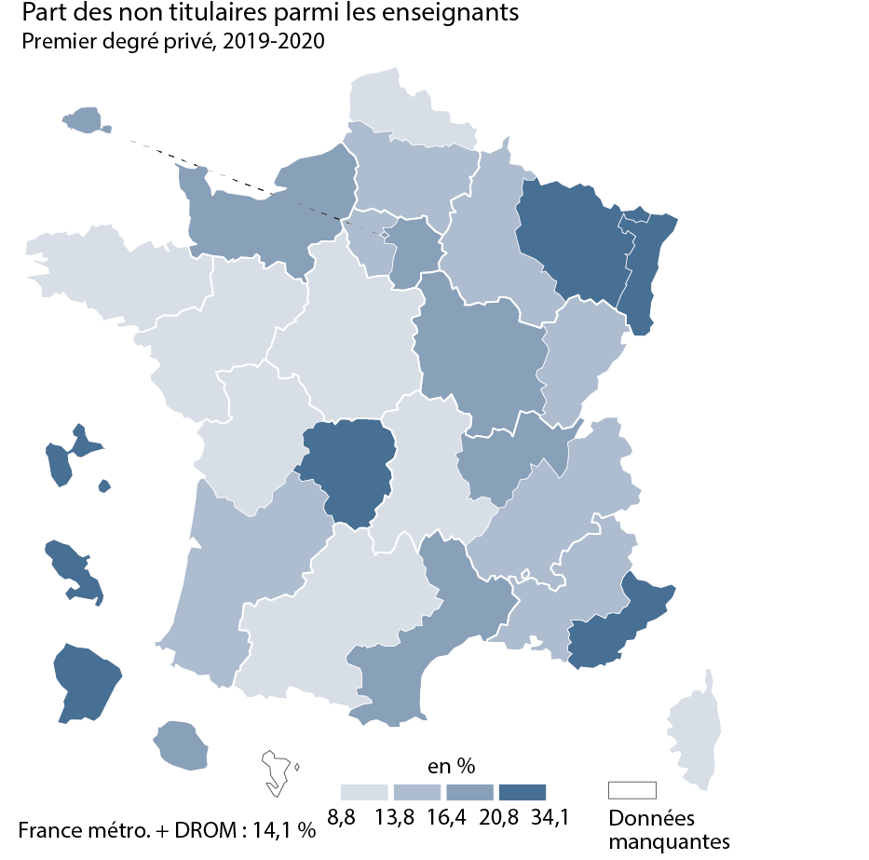
A03 | BORDEAUX | 14.4 | 14.5
A15 | CLERMONT-FERRAND | 12.4 | 11.8
A18 | CORSE | 8.9 | 11.1
A13 | CRETEIL | 22.1 | 20.8
A11 | DIJON | 16.3 | 17.9
A07 | GRENOBLE | 13.3 | 16.3
A25 | GUADELOUPE | 17.5 | 22.8
A04 | GUYANE | 17.9 | 23.6
A16 | LILLE | 11.7 | 11.3
A27 | LIMOGES | 6.3 | 28.0
A08 | LYON | 11.2 | 16.5
A19 | MARTINIQUE | 14.7 | 34.1
A12 | MONTPELLIER | 13.4 | 16.4
A33 | NANCY-METZ | 14.9 | 21.4
A02 | NANTES | 10.1 | 10.5
A10 | NICE | 10.9 | 21.9
A06 | ORLEANS-TOURS | 15.0 | 13.2
A31 | PARIS | 21.4 | 16.5
A21 | POITIERS | 15.6 | 12.3
A09 | REIMS | 14.5 | 15.5
A14 | RENNES | 10.7 | 8.8
A23 | REUNION | 9.5 | 17.6
A70 | NORMANDIE | 11.1 | 16.5
A28 | STRASBOURG | 13.6 | 21.8
A05 | TOULOUSE | 13.5 | 13.8
A22 | VERSAILLES | 15.9 | 16.3

France métro + DROM |  | 13.0 | 14.1
 |  |  | © DEPP
► Champ : France métropolitaine + DROM, agents ayant une mission d'enseignement dans le premier degré privé sous contrat, rémunérés par l’Éducation Nationale et en activité au 30 novembre 2019.
MENJ-MESRI-DEPP, Panel des personnels issu de BSA, novembre 2019.

 |  |  |  |  | © DEPP |  | © DEPP

 |  |  |  | ► Champ : France métropolitaine + DROM, agents ayant une mission d'enseignement dans le premier degré privé sous contrat, rémunérés par l’Éducation nationale et en activité au 30 novembre 2019. |  | ► Champ : France métropolitaine + DROM, agents ayant une mission d'enseignement dans le premier degré privé sous contrat, rémunérés par l’Éducation nationale et en activité au 30 novembre 2019.
 |  |  |  | MENJ-MESRI-DEPP, Panel des personnels issus de BSA, novembre 2019. |  | MENJ-MESRI-DEPP, Panel des personnels issus de BSA, novembre 2019.

